Volumenes de Obra
CANAL RECOLECTOR 1 |  | CANAL RECOLECTOR 2 - DREN |  | CAJA DE ENTRADA - ALCANTARILLADO |  | CAJA SALIDA - ALCANTARILLADO |  | DESCARGA |  | RAPIDA |  |  | CONFORMACIÓN DE PLATAFORMA DE ESCOMBRERA |  | CERRAMIENTO - HITOS
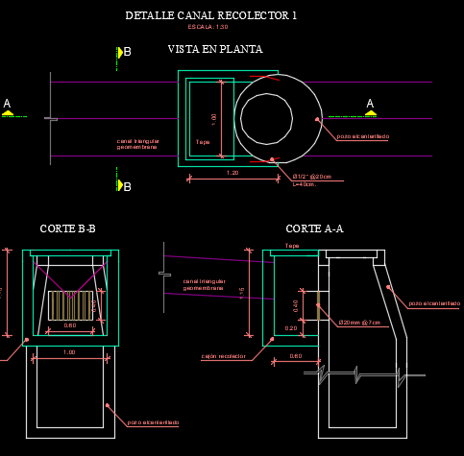 |  | 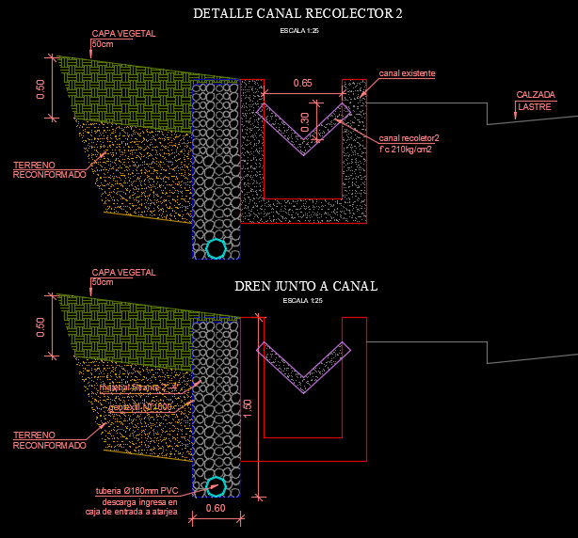 |  | 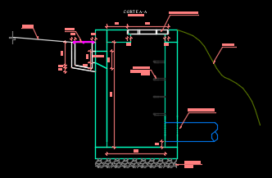 |  | 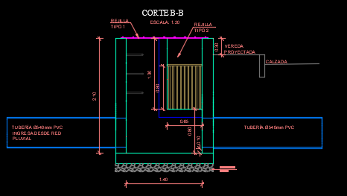 |  | 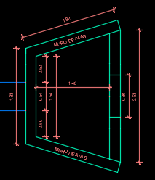 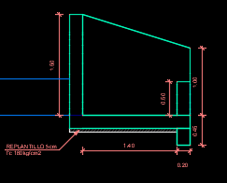 |  | 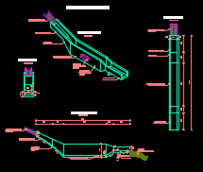 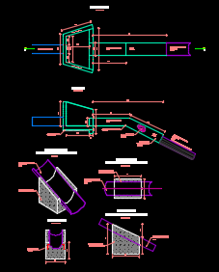 |  |  | 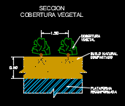 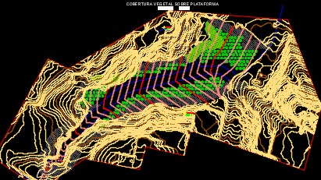 |  | 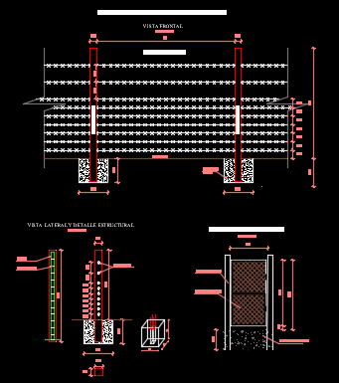 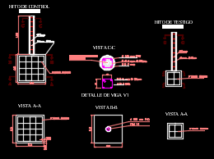 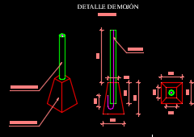
 |  | DREN |  |  |  | CAJA SALIDA |  | DESCARGA |  | COLCHÓN RÁPIDA
Replanteo y Nivelación con equipo topografico (m) |  | Replanteo y Nivelación con equipo topografico (m) |  | Hormigón 280Kg/cm2 (m3) |  | Hormigón 280Kg/cm2 (m3) |  | Hormigón 280Kg/cm2 (m3) |  | Replanteo y Nivelación con equipo topografico (m) |  |  | Corte Reconformación de escombrera (m3) |  | Cerramiento de alambre (m)
 | CANAL RECOLECTOR 1 |  | CANAL RECOLECTOR 2 |  | CAJA ENTRADA |  | CAJA SALIDA |  | DESCARGA |  | RAMPA |  |  | CORTE - CONFORMACIÓN PLATAFORMA |  | CERRAMIENTO
Longitud (m) | 325 | Longitud (m) | 40.00 | Largo (m) | 1.00 | Largo (m) | 1.40 | Alas (m3) | 0.80 | Longitud (m) | 38.00 |  | Volumen (m3) | 3125.00 | Longitud (m) | 960.00
Cantidad (m) | 325 | Cantidad (m) | 40.00 | Ancho(m) | 1.00 | Ancho(m) | 1.40 | Base (m3) | 0.86 | Cantidad (m) | 38.00 |  | Cantidad (m3) | 3125.00 | Cantidad (m) | 960.00
 |  |  |  | Altura (m) | 1.80 | Altura (m) | 2.10 | Cabezal (m3) | 0.46
Geomembrana (m2) |  | Hormigón 280Kg/cm2 |  | Espesor de pared (m) | 0.15 | Espesor de pared (m) | 0.15 | dentellon (m3) | 0.13 | Tuberia de Acero Corrugado 800mm (media caña), e=2.5mm |  |  | Relleno Reconformación de escombrera (m3) |  | Puerta Peatonal (m)
 | CANAL RECOLECTOR 1 |  | CANAL RECOLECTOR 2 | Volumen tubería (m3) | 0.01 | Volumen tubería (m3) | 0.03 | salida (m3) | 0.17 |  | RAMPA |  |  | RELLENO - CONFORMACIÓN PLATAFORMA |  | PUERTA - CERRAMIENTO
Longitud (m) | 325.00 | Longitud (m) | 40.00 | Cantidad (m3) | 1.71 | Volumen canales (m3) | 0.20 | Volumen tubería (m3) | 0.04 | Longitud (m) | 38.00 |  | Volumen (m3) | 4087.00 | # de puertas (u) | 2.00
Ancho (m) | 4.5 | Área de canal (m2) | 0.10 |  |  | Cantidad (m3) | 2.13 | Cantidad (m3) | 2.38 | Cantidad (m) | 38.00 |  | Cantidad (m3) | 4087.00 | Cantidad (m) | 2.00
Cantidad (m2) | 1462.50 | Cantidad (m3) | 3.92 | Encofrado recto (m2)
 |  |  |  |  | CAJA ENTRADA | Encofrado recto (m2) |  | Encofrado recto (m2) |  | Excavación en suelo sin clasificar 0-2m (m3) |  |  | Conformación con capa organica (m3) |  | Hito de control (u)
Excavación a mano en suelo sin clasificar de 0-2m (m3) |  | Encofrado recto (m2) |  | Largo (m) | 1.00 |  | CAJA SALIDA |  | DESCARGA |  | ANCLAJES - RAMPA |  |  | CAPA ORGANICA - RECONFORMACIÓN ESCOMBRERA |  | HITO- CERRAMIENTO
 | CANAL RECOLECTOR 1 |  | CANAL RECOLECTOR 2 | Ancho(m) | 1.00 | Largo (m) | 1.40 | Cabezal (m2) | 31.83 | Longitud (m) | 38.00 |  | Área (m2) | 11745.00 | # de Hitos (u) | 1.00
Longitud (m) | 325.00 | Longitud (m) | 40.00 | Altura (m) | 1.80 | Ancho(m) | 1.40 | Alas (m2) | 9.2 | Ancho (m) | 1.15 |  | espesor (m) | 0.50 | Cantidad (m) | 1.00
Area (m) | 0.43 | Pered (m) | 0.89 | Espesor de pared (m) | 0.15 | Altura (m) | 2.10 | Area dentellon (m2) | 1.27 | Altura promedio (m) | 1.00 |  | Cantidad (m3) | 5872.50
Cantidad (m3) | 139.75 | Cantidad (m2) | 35.60 | Cantidad (m2) | 18.72 | Espesor de pared (m) | 0.15 | Cantidad (m2) | 42.30 | Cantidad (m3) | 43.70 |  |  |  | Hito de testigo (u)
 |  |  |  |  |  | Area canales (m2) | 1.30 |  |  |  |  |  | Cobertura vegetal (u) |  |  | HITO- CERRAMIENTO
Hormigón simple 280kg/cm2 (m3) |  | Excavación a mano en suelo sin clasificar de 0-2m (m3) |  | Replantillo Ho 140kg/cm2, 5cm (m2) |  | Cantidad (m2) | 27.26 | Replantillo Ho 140kg/cm2, e=5cm (m2) |  | Hormigón ciclopeo f'c 210kg/cm2 40%piedra (m3) |  |  |  | COBERTURA VEGETAL - RECONFORMACIÓN ESCOMBRERA | # de Hitos (u) | 2.00
 | CAJÓN RECOLECTOR |  | CANAL RECOLECTOR 2 |  | CAJA ENTRADA |  |  |  | DESCARGA |  | ANCLAJES - RAMPA |  | Área (m2) | 4300.00 | Cantidad (m) | 2.00
Altura (m) | 1.15 | Longitud (m) | 40.00 | Longitud (m) | 1.30 | Replantillo Ho 140kg/cm2, 5cm (m2) |  | Base menor (m) | 1.83 | # de anclajes | 4.00 |  | unidades/9m2 | 4.00
Ancho (m) | 1 | Area (m2) | 0.20 | Ancho (m) | 1.30 |  | CAJA SALIDA | Base mayor (m) | 2.53 | Area (m2) | 2.24 |  | Cantidad (u) | 1911.00 | MOJONES (u)
Largo (m) | 1.2 | Cantidad (m3) | 8.00 | espesor (m) | 0.05 | Longitud (m) | 1.70 | Altura (m) | 1.80 | Ancho (m) | 1.15 |  |  |  |  | MOJONES
Espesor pared (m) | 0.15 |  |  | Cantidad (m2) | 0.08 | Ancho (m) | 1.70 | espesor (m) | 0.05 | Cantidad (m3) | 10.30 |  | Replanteo y nivelación |  | Hormigón simple 180kg/cm2 (m3) | 0.01
 |  |  |  |  |  | alto (m) | 0.05 | Cantidad (m2) | 0.20
# unidades | 9.00 |  |  |  |  | Cantidad (m2) | 0.14 |  |  |  |  |  | Replanteo |  | Tubería 2" (m) | 0.70
Cantidad (m3) | 8.77 | Material filtrante para dren (m3) |  | Excavación en suelo sin clasificar a maquina de 0-2m (m3) |  |  |  |  |  | Acero de refuerzo fy4200 kg/cm2 (kg) |  |  | Área (m2) | 11745.00 | Varilla acero fy4200 kg/cm2, D=1/2" (kg) | 0.90
 |  |  | DREN |  | CAJA ENTRADA | Excavación en suelo sin clasificar a maquina de 0-2m (m3) |  | Malla R188 (m2) |  |  | ANCLAJES - RAMPA |  |  |  | Cantidad de mojones | 100.00
Tapa Ho 1.1x0.6x0.07m (u) |  | Longitud (m) | 52.00 | Longitud (m) | 1.00 |  | CAJA SALIDA |  | DESCARGA | # de anclajes | 4
 | CAJÓN RECOLECTOR | Ancho (m) | 0.6 | Ancho (m) | 1.00 | Longitud (m) | 1.40 | Alas (m2) | 4.00 | Longitud (m) | 5 |  |  |  | MOJONES (u)
Unidades (u) | 9.00 | Alto (m) | 1.5 | Altura (m) | 1.80 | Ancho (m) | 1.40 | Base (m2) | 4.30 | Area de varilla (m2) | 0.00011309733553 |  |  |  |  | MOJONES
Cantidad (u) | 9.00 | Cantidad (m3) | 46.80 | Espesor de pared (m) | 0.15 | Altura (m) | 2.10 | Cabezal (m2) | 2.31 | Peso especifico (kg/m3) | 7850 |  |  |  | Cantidad de mojones | 100.00
 |  |  |  | Cantidad (m3) | 3.30 | Espesor de pared (m) | 0.15 | dentellon (m2) | 0.63 | Cantidad (kg) | 17.76 |  |  |  | Cantidad (u) | 100.00
Rejas metalicas D=20mm (kg) |  | Tubería perforada 160mm PVC (m) |  |  |  | Cantidad (m3) | 6.50 | salida (m2) | 0.86
 | CAJÓN RECOLECTOR |  | DREN - CANAL DE HORMIGÓN | Sumidero (u) |  |  |  | Cantidad (m2) | 12.10 | Hormigón 280Kg/cm2 (m3)
# de varillas | 9.00 | Longitud (m) | 52.00 |  | CAJA ENTRADA | Malla R188 (m2) |  |  |  |  | CANAL AGUAS ARRIBA
Longitud (m) | 0.50 | Cantidad (m) | 52.00 | Unidades (u) | 1.00 |  | CAJA SALIDA | Excavación en suelo sin clasificar a maquina de 0-2m (m3) |  | Largo (m) | 6.35
Area de varilla (m2) | 0.00031415926536 |  |  | Cantidad (u) | 1.00 | Largo (m) | 1.40 |  | DESCARGA | Ancho(m) | 0.80
Peso especifico (kg/m3) | 7850 | Geotextil NT1600 (m2) |  |  |  | Ancho(m) | 1.40 | Longitud (m) | 1.80 | Altura (m) | 0.50
# unidades | 9.00 |  | DREN - CANAL DE HORMIGÓN | Malla R188 (m2) |  | Altura (m) | 2.10 | Ancho (m) | 2.53 | Espesor de pared (m) | 0.15
Cantidad (kg) | 99.88 | Longitud (m) | 52.00 |  | CAJA ENTRADA | Espesor de pared (m) | 0.15 | Altura (m) | 1.70 | Cantidad (m3) | 2.00
 |  | Ancho (m) | 0.6 | Largo (m) | 1.00 | Area canales (m2) | 1.30 | Cantidad (m3) | 7.74
Acero D=1/2" union cajon con pozo (kg) |  | Alto (m) | 1.5 | Ancho(m) | 1.00 | Cantidad (m2) | 12.62 |  |  | Malla R188 (m2)
 | CAJÓN RECOLECTOR | Cantidad (m2) | 249.60 | Altura (m) | 1.80 |  |  |  |  |  | CANAL AGUAS ARRIBA
# de varillas | 12.00 |  |  | Espesor de pared (m) | 0.15 | Rejas metalicas en canales (kg) |  |  |  | Base (m2) | 5.04
Longitud (m) | 0.40 |  |  | Cantidad (m2) | 8.30 |  | CAJA ENTRADA - CRUCE VIA |  |  | Area paredes (m2) | 4.60
Area de varilla (m2) | 0.00012667686977 |  |  |  |  | # de rejas en canal | 10.00 |  |  | Cantidad (m2) | 9.64 | 45.59
Peso especifico (kg/m3) | 7850 |  |  | Tapa Ho 0.7x0.7x0.07m (u) |  | Longitud (m) | 0.90
# unidades | 9.00 |  |  |  | CAJA ENTRADA | Area de varilla (m2) | 0.00031415926536 |  |  | Encofrado recto (m2)
Cantidad (kg) | 42.96 |  |  | Unidades (u) | 1.00 | Peso especifico (kg/m3) | 7850 |  |  |  | CANAL AGUAS ARRIBA
 |  |  |  | Cantidad (u) | 1.00 | # de canales | 2 |  |  | Area paredes (m2) | 18.40
Encofrado recto (m2) |  |  |  |  |  | Cantidad (kg) | 44.39 |  |  | Cantidad (m2) | 18.40 | 74.16
 | CAJÓN RECOLECTOR
Altura (m) | 1.15 |  |  |  |  | Tapa con reja metalicas (kg) |  |  |  | Hormigón 280Kg/cm2 (m3)
Ancho (m) | 1 |  |  |  |  |  | CAJA ENTRADA - CRUCE VIA |  |  |  | COLCHÓN
Largo (m) | 1.2 |  |  |  |  | # de rejas | 14.00 |  |  | Area base (m2) | 1.71
Espesor pared (m) | 0.15 |  |  |  |  | Longitud (m) | 1.60 |  |  | Area paredes (m2) | 11.60
# unidades | 9.00 |  |  |  |  | Area de varilla (m2) | 0.00031415926536 |  |  | Ancho (m) | 1.10
Cantidad (m2) | 85.41 |  |  |  |  | Peso especifico (kg/m3) | 7850 |  |  | Espesor de pared (m) | 0.15
 |  |  |  |  |  | Cantidad (kg) | 55.24 |  |  | Dentellon (m3) | 0.05
Excavación a mano en suelo sin clasificar de 0-2m (m3) |  |  |  |  |  |  |  |  |  | Cantidad (m3) | 5.41
Altura (m) | 1.15 |  |  |  |  |  |  |  |  | Malla R188 (m2)
Ancho (m) | 1 |  |  |  |  |  |  |  |  |  | COLCHÓN
Largo (m) | 1.2 |  |  |  |  |  |  |  |  | Longitud base (m) | 11.30
Espesor pared (m) | 0.15 |  |  |  |  |  |  |  |  | Area paredes (m2) | 11.60
# unidades | 9.00 |  |  |  |  |  |  |  |  | Ancho (m) | 1.10
Cantidad (m3) | 22.81 |  |  |  |  |  |  |  |  | Dentellon (m2) | 0.32
 |  |  |  |  |  |  |  |  |  | Cantidad (m2) | 35.95

 |  |  |  |  |  |  |  |  |  | Encofrado recto (m2)
 |  |  |  |  |  |  |  |  |  |  | COLCHÓN
 |  |  |  |  |  |  |  |  |  | Area paredes(m2) | 53.20
 |  |  |  |  |  |  |  |  |  | Area dentellon (m2) | 2.56
 |  |  |  |  |  |  |  |  |  | Cantidad (m2) | 55.76
 |  |  |  |  |  |  |  |  |  |  | .
 |  |  |  |  |  |  |  |  |  | Excavación en suelo sin clasificar a maquina de 0-2m (m3)
 |  |  |  |  |  |  |  |  |  |  | COLCHÓN
 |  |  |  |  |  |  |  |  |  | Longitud (m) | 11.30
 |  |  |  |  |  |  |  |  |  | Ancho (m) | 1.10
 |  |  |  |  |  |  |  |  |  | Altura promedio (m) | 1.20
 |  |  |  |  |  |  |  |  |  | Cantidad (m3) | 14.92

 |  |  |  |  |  |  |  |  |  | Replantillo Ho 140kg/cm2, e=5cm (m2)
 |  |  |  |  |  |  |  |  |  |  | CAJA ENTRADA
 |  |  |  |  |  |  |  |  |  | Longitud (m) | 11.30
 |  |  |  |  |  |  |  |  |  | Ancho (m) | 1.10
 |  |  |  |  |  |  |  |  |  | espesor (m) | 0.05
 |  |  |  |  |  |  |  |  |  | Cantidad (m2) | 0.62

 |  |  |  |  |  |  |  |  |  |  | 58.62

 |  |  |  |  |  |  |  | excavación | 66.36

